Matriz de Riscos
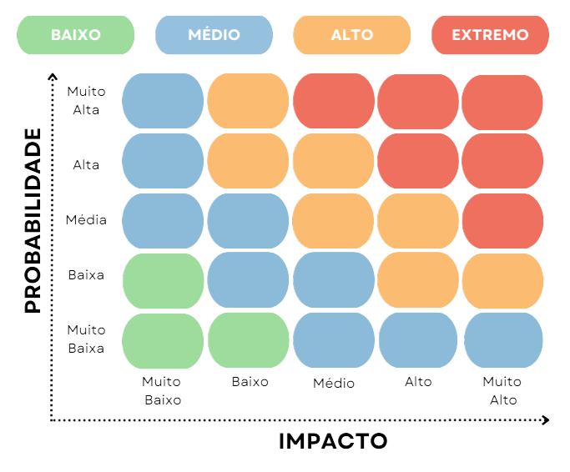
Grau do Risco = Probabilidade x Impacto | Matriz de Riscos

